항공수출 업무절차
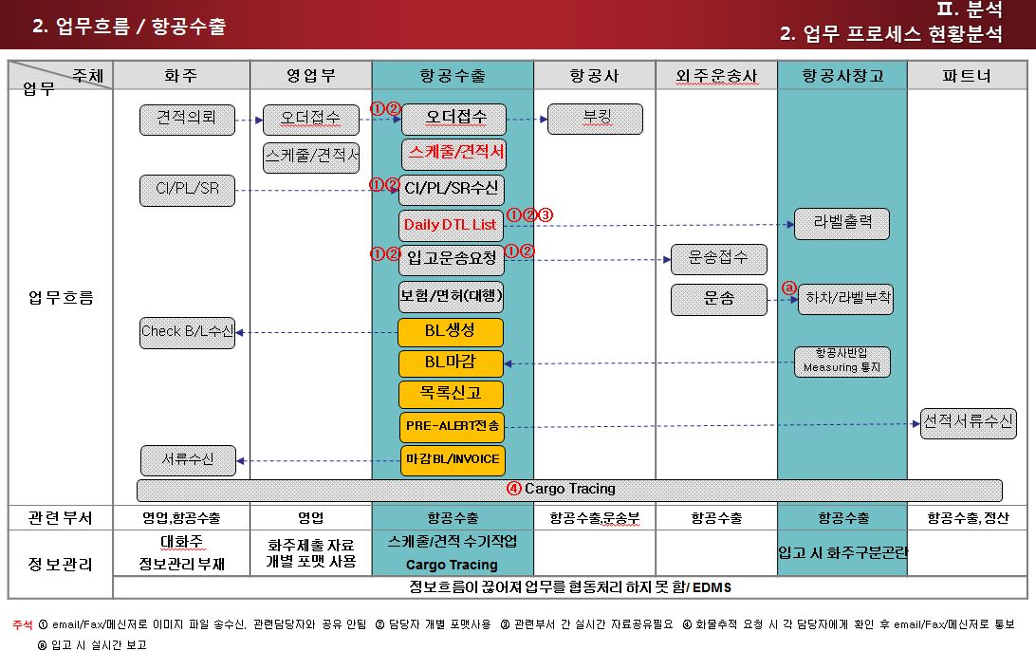
프로세스에 따른 업무처리 및 정보처리(항공수출)

1. 개요 | 본 지침서는 ELVIS를 통하여 자료를 입력/조회 하고 출력물을 산출함으로 항공수출 업무의 정확한 실행을 돕기 위함이다.
2. 범위 | 항공으로 수출하는 화물의 오더관리/BL생성/적하목록EDI/대금청구

3. 업무 | Off line 업무순서 | ELVIS화면 | 설명
 | 오더입력 및 견적/ 스케줄 발송 | 오더관리 | BL로 컨펌되기 전, 고객으로부터 받은 오더내용을 입력하여 견적 및 스케줄을 email/FAX로 전송한다. a. 가격조건, 선적조건, 화물주의사항, 고객요청사항등 특이사항을 확인한다.
 | 항공회사 BOOKING |  | 오더 접수를 받으면 항공사에 스페이스 확인 후, 항공사 website, 유선등으로 스케줄을 부킹한다.
 | 서류 접수 및 화물입고 |  | a. 서류접수 : 김해공항 2시간전, 인천공항 4시간(여객기), 5시간(화물기)전으로 제한된다. b. 화주에게 화물접수시간을 통지하고 C/I, P/L을 수신한다. c. Daily Detail Sheet에 화물내역을 입력하여 공항 현장에 통지한다. d. 공항담당자는 Daily Detail Sheet를 바탕으로 입고예정화물의 Label을 출력한다. e. 화물이 입고되면 Lable부착 후 항공사 창고에 화물을 반입하여 중량을 체크한다.
 | Check B/L 작성 | HB/L | 접수 된 C/I, P/L로 Check AWB를 작성한 후 화주에게 발송한다.
 | 보험부보 |  | 보험부보 대행 의뢰를 받으면 보험사측에 Flight No, On-Board DT, HS Code를 통보하고, C/I및 화주사업자등록증을 보내어 부보대행을 한다.
 | 수출면허접수 |  | a. 화주자체 진행의 경우 email이나 fax로 수출면허증을 송신받는다. B. 통관 대행 의뢰건인 경우 관세사에 면허 진행을 의뢰한다.
 | AWB 발행 | HB/L, MB/L | 항공사 반입 중량에 따라 MAWB, HAWB를 발행하여 화주에게 email로 송부한다. OBL을 요청받은 경우엔 출력 후 우편으로 송부한다.
 | 세관 적하목록 신고 | EDI | 사전적하목록신고 기간을 확인하여 EDI신고 한다. TS화물은 UNIPASS에서 화물관리번호를 조회하여 시스템의 수출신고번호란에 입력한 후, 화물구분에 Reshipment를 체크하여 전송한다.
 | 수출신고 오류처리 | 적하목록 정정신고 | 전송 된 자료의 수정이 필요 한 경우 "수출적하목록정정"화면에서 입력하여 세관에 EDI신고 한다. 과태료 발생의 경우 적하목록, 사유서, C/I, P/L, HB/L, MB/L, 목적정정 신청서를 구비하여 세관에 제출한다.
 | AMS 신고 | EDI | 사전적하목록 신고를 해야 하는 건일 경우 HB/L화면에 추가항목 입력 후 AMS신고 신고시 필수항목 : Shipper, Consignee, MB/L No, HB/L No, Commodity, HS Code, 수량,중량등
 | 선적서류발송(파트너) | Pre-alert외 | Pre-alert, MAWB, HAW, D/C Note, C/I, P/L등을 해외파트너에게 전달한다.
 | 선적서류발송(고객) | AWB | AWB, Fright Invoice, 보험증권, 수출신고필등의 서류를 우편이나 영업사원을 통하여 전달한다.
 | 서류보관 | Document | 발행 된 B/L, 계산서, 보험증서, 수출신고필증은 Document기능을 이용하여 서버에 이미지를 업로드 한다.
 | 화물 Tracing | Tracking | 해외 파트너를 통해 도착지 통관, 배송에 문제가 없는지 최종 배송일 까지 확인하여 수출자에게 통지한다. Tracing 서비스를 제공 할 경우 화주는 Web에서 화물의 tracking정보를 조회 할 수 있다.
 | 선적 후 관리 | Door Delivery Check | Door Delivery건 : 물건이 현지에 도착 후 해외파트너로부터 Cargo Status를 체크한다.
 | Claim발생화물 관리 |  | Damage가 발생 된 화물은 C/I, P/L, CLP, B/L, Survey Report등의 서류를 관련 담당자와 공유한다.
 | IRRE 발생/처리보고서 |  | 수출신고 오류 이외 특이/위법 및 협의사항등이 발견 될 경우 "IRRE발생/처리 보고서"를 작성하여 AEO총괄 책임자 및 세관장에게 보고한다.
 | INVOICE/ 전자세금계산서 발행 | INVOICE 매출계산서 | Charge Weight에 따라 Freight Invoice를 작성 후 월말청구 혹은 건별 청구 한다.
 | 해외정산서 작성 | D/C Note | 항공운임, 도착지 운송료, Ex-Work 운임등을 입력하여 Debit/Credit Note를 발행한다.
 | 지출결의서 작성 | 지출결의서 | 항공사 및 운송사에 지급 할 운임이나 기타비용을 입력하여 지출결의서를 발행한다.

항공수출 업무(포워더)
항공수출업무 진행 절차

1. 선적의뢰
 | 수출자로부터 선적에 관한 화물정보를 받아 선적준비를 하는 단계
 | 수출자로부터 정확한 화물정보를 받아야 하며, 이 정보를 토대로 예약 및 화물 운송을 준비할 수 있다.
 | 화주로부터 선적의뢰를 받으면, 화물 Detail을 확인한다
 |  | 선적항 및 도착항
 |  | 화물 출고일 : 출고일에 맞춰 항공 스케줄이 결정된다.
 |  | 화물 Detail : 중량, 포장갯수, 포장상태, 화물 크기 체크

2. 스케줄 BOOKING 및 통지
 | 수출 화물을 화물 출고일에 맞춰 적절한 스케줄을 찾는 것을 핵심으로 하고 있다.
 | 수출업자가 해당 화물을 보내고자 하는 지역과, 날짜를 확인하여 그에 적합한 항공스케줄을 통지하는 것이 중요하다.
 |  | 화물의 특성과 단가 및 도착 스케줄을 고려해 적합한 캐리어를 찾는다
 |  | 캐리어 확정 후 화물 입고시간 및 화물정보 숙지 후 해당 항공사 BOOKING
 |  | 예시) 항공사 Booking 조회 및 스케줄 관리 화면(sample 대한항공)
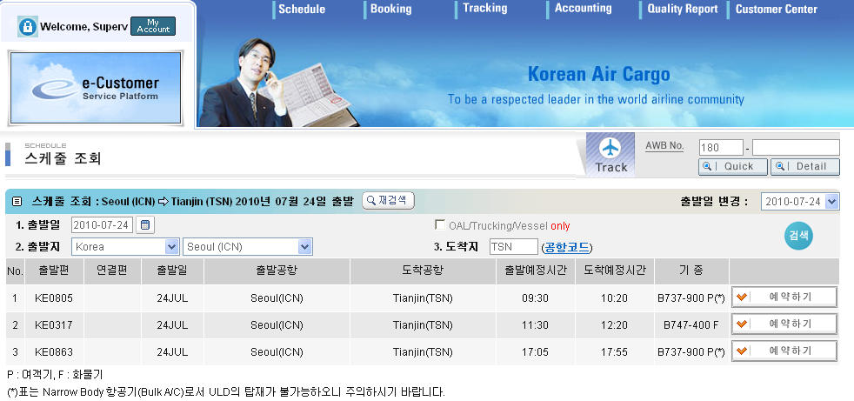
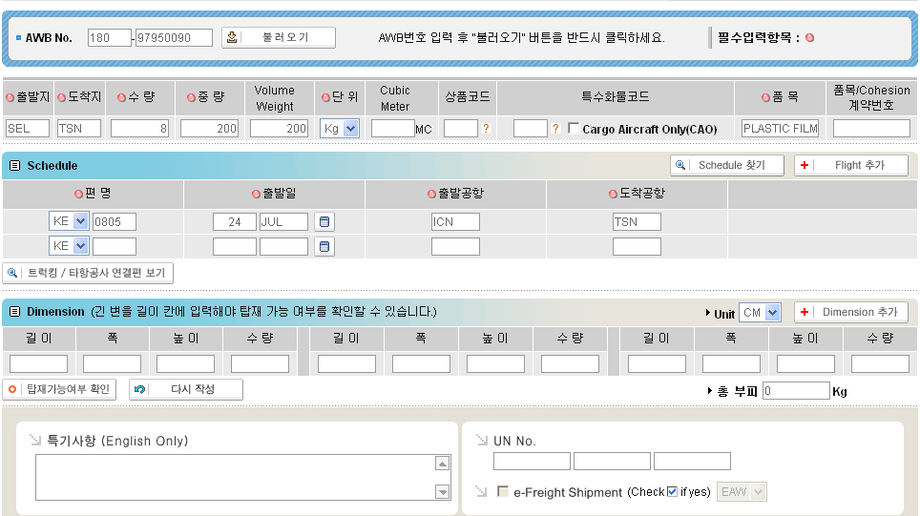

 | 스케줄표 작성 - 콘솔사 스케줄 및 항공사 스케줄 확인 후 화물 출고시간에 맞춰 적절한 스케줄을 작성한다.
 |  | 스케줄에는 출발공항(Port of Loading) 도착공항(Port of Discharge), 편명(FLT No.) , 예상출항날짜(Estimated time of Departure) , 예상도착날짜(Estimated time of Arrival), 도착지(DESTINATION)등을 표시해서 화주에게 통지한다.
 | 스케줄 통지 - 수출자에게 작성된 스케줄을 팩스 또는 이메일로 통지한다.

3. 콘솔사(Consolidation)예약
 | 수출자와 확인한 적절한 스케줄과 다른 화물과의 콘솔 진행으로 운임 단가를 낮출 수 있다. 화물 운송을 주도하는 곳에 콘솔 예약하는 것을 말한다.
 |  | 콘솔사 부킹 - 수출자로부터 받은 화물 Detail(수량, 중량, 화물사이즈, 출발공항, 도착공항)을 토대로 사전에 확인한 스케줄로 콘솔사 담당자에게 예약 접수
 |  | 화물 예약 시, 화물 입고지 담당자 및 연락처, 항공 스케줄의 변동이 있는지 확인하고 예약이 완료되면 MAWB 번호 출발일짜 및 편명을 받는다.

4. 선적서류 접수
 | 선적서류는 실제 운송되는 화물과 선적서류상에 정보가 동일하게 작성된 서류를 말하며, 운송화물을 구분할 수 있는 기초자료가 된다.
 | 수출자로부터 선적서류 요청 - 선적서류는 팩스 또는 이메일로 스령
 | 선적서류 체크(수출자, 수입자 주소, 출발공항,도착공항, 화물 개수 중량(화물 사이즈), 운임조건)
 | 선적서류에는 PACKING LIST, COMMERCIAL INVOICE, 수출신고필증이 있으며, 수출신고필증은 화주가 직접 관세사에 의뢰해 수출신고를 진행하기도 하며, 당사가 관세사에서 의뢰해 수출신고를 진행 하기도 한다
 |  | PACKING LIST (포장 명세서)
 |  | 포장에 관한 사항을 상세히 기재한 서류를 말한다. 포장 내의 수량과 순중량, 총중량, 용적, 화인(MARKING), 포장의 일련번호 등을 개재하는 것으로 포장명세서라고도 한다
 |  | 선하증권이나 상업송장과 같은 필수적인 서류는 아니나 원산지 증명서와 함께 실무적으로 사용된다.
 |  | 상업송장을 보충하는 역할을 하며, 포장 단위 별로 내용물의 목록을 기재하나 가격은 기제하지 않는다.
 |  | 수출이나 수입의 통관 수속 때 심사자료로 활용되고, 도착지에서 화물을 처리하는데 사용된다. 검수 또는 검량업자가 실제 화물과 대조하는 참고자료는 물론, 개별화물의 사고 발생시 확인 자료로도 상용된다.
 |  | 또한 복합운송사가 화주와 운송을 체결하는 기준자료로 활용되며, 서류상 상업송장 및 운송서류에 기재된 내용과 일치해야 한다.
 |  | COMMERCIAL INVOICE(상업송장)
 |  | 수출업자가 계약한 내용을 토대로 물품을 선적, 제공했다는 것을 수입업자에게 통보하는 물품 명세서이며,
 |  | 또 수출업자가 제공한 물품에 대한 개수, 포장형태, 단가 등을 상세히 기록하여 수입업자에게 제시하고 대금지급을 요청한다는 점에서 대금 명세서이기도 하다.
 |  | 수출이나 수입통관 시 세관신고의 증명자료가 되기도 하며,
 |  | 상업송장에는 수출 및 수입업자의 이름과 주소, 화물을 적재한 항공 출발일 항공 명칭, 운송수단의 출발 및 도착장소,신용장 번호(LC 진행일 경우) 단가, 총 금액, 상품인도조건과 대금지불조건, 서명 등이 정확하게 기재되어야 한다.
 |  | 수출신고필증
 |  | 화물의 수출을 세관에 신고하여 정규의 통관수속을 마친 후 이에 대한 허가를 받는 것을 수출신고필증 이라고 한다.
 |  | 수출하는 모든 화물에 적용되며, 신고를 하지 않은 화물은 수출 할 수 없음은 물론 선적 자체도 불가능하다.
 |  | PACKING LIST 와 COMMERCIAL INVOICE는 화주로부터 받는 서류지만, 수출신고필증은 화주의 요청에 의해 관세사에 대행을 요청하기도 한다.

AWB 작성
 | 항공화물 운송장(AWB:Air Waybill) 항공화물운송을 위한 가장 기본적인 서류이다.
 | 항공회사가 발행하는 AWB과 혼재업자(또는 포워더)가 발행하는 AWB을 구분하기 위하여 항공회사가 발행하는 운송장을 Master Air Waybill이라 부르며,
 | 계약 포워더나 혼재업자가 개별 송하인의 화물에 대해서 발행하는 운송장을 House Air Waybill이라고 부른다.
 | 이러한 운송장은 송하인과 운송인과의 사이에 화물의 운송계약이 체결 되었다는 것을 나타내는 증거서류이며, 동시에 송하인으로부터 화물을 운송하기위하여 수령하였다는 증거 서류이기로 하다.
 | 항공운송장은 원본 3장과 부본 6장으로 발행하는 것을 원칙으로 하나, 항공사에 따라서 부본을 5장까지 추가 할 수 있다. 매수는 항공사의 필요에 따라 정해진다.

적하목록 신고
 | 사전적하목록신고 기간을 확인하여 EDI신고 한다.
 | TS화물은 UNIPASS에서 화물관리번호를 조회하여 시스템의 수출신고번호란에 입력한 후, 화물구분에 Reshipment를 체크하여 전송한다.

선적통지(Shipping Advise)
 | 항공수출에서 선적통지란, 도착지 PARTNER 또는 AGENT에게 화물의 선적 사실과 선적화물의 정보를 알려주는 것을 말하며, 도착통지를 함으로써 수입절차를 미리 준비 할 수 있도록 한다.
 | 선적통지 서류(House AWB, Master AWB, Packing List, Commercial Invoice, 기타D/C Note)는 이메일등으로 PARTNER에게 통지한다.

AWB 작성
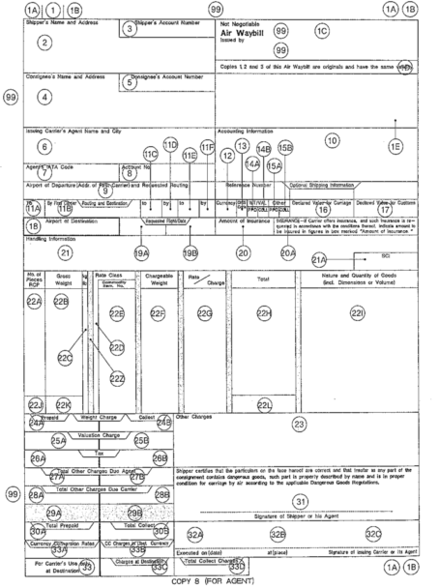
항공 AWB 작성
 | [1A] Airline Code Number | IATA 3단위 항공사 번호 코드. 사전에 인쇄되어 있지 않은 경우에 기재한다
 | [1] Airport of Departure | 출발지 도시 또는 공항의 3단위 코드
 | [1B] Serial Number | Check digit 를 포함한 8자리 일련번호 ex)180 - Prefix, 1234567 - Serial No 5 Check digit 비엘의 오른쪽 끝은 Check digit
 | [2] Shipper’s Name and Address | 송하인의 성명, 주소, 연락처 등
 | [3] Shipper’s Account Number | 발권항공사 사용 란(발행항공사 임의로 사용)
 | [4] Consignee’s Name and Address | 수하인의 성명, 주소, 연락처 등
 | [5] Consignee’s Account Number | 발권항공사 사용 란
 | [6] Issuing Carrier’s Agent Name and city | AWB을 발행한 화물대리점의 이름과 도시명
 | [7] Agent’s IATA Code | IATA 대리점인 경우 IATA Code
 | [8] Account No. | 발행 항공사에서 임의로 사용
 | [9]Airport of Departure (Add. of First Carrier)and Requested routing | 출발지 공항 명 과 요청된 Routing
 | [10] Accounting Information | 회계 처리에 관한 내용 (운송료 지불방법 – Cash, Cheque, Credit 등) 비 동반 수화물인 경우 Ticket Number 여정 등을 기재
 | [11] Routing and Destination
 | [11. A] To | 목적지 또는 첫 번째 연결지점 공항의 3단위 City Code | [11. B] By First Carrier | 운송에 참여하는 첫 번째 항공사명 또는 2단위 IATA 코드
 | [11. C] to | 목적지 또는 두 번째 연결지점 공항의 3단위 City Code | [11. D] by | 운송에 참여하는 두 번째 항공사의 2단위 코드
 | [11. E] to | 목적지 또는 세 번째 연결지점 공항 (3단위 Code) | [11.F] by | 운송에 참여하는 세 번째 항공사의 2단위 코드
 | [12] Currency | 출발지 국가에 적용되는 3단위 IATA 통화 코드 * USD, KRW 등
 | [14] Weight / valuation charges-prepaid / collect | AAF에 해당하는 운임조건 PP,CC
 | [15] Other charges at Origin – prepaid/ collect | OTH 운임에 해당하는 운임조건 PP,CC
 | [16] Declared Value for Carriage | 송하인의 운송 신고가액을 본란에 기재하며, ‘NAD’(No Value Declared) 로도 표기 가능.
 |  | 본란에 금액이 표기되는 경우 종가요금을 지불하여야 하며, 사고 시본 금액을 기준하여 하여 배상액이 결정됨.
 | [17] Declared Value for Customs | 송하인의 세관 신고가액을 기재하며, ‘NCV’ (No Customs Value) 로도 표기 하거나 공란으로 둘 수도 있음.
 | [18] Airport of Destination | 최종 목적지의 공항이나 도시 명의 Fill Name 으로 기재함
 | [19] Flight / Date (For Carrier Use Only) | 항공사 사용 란(항공사 편명, 일자)
 | [20] Amount of Insurance | 보험에 가입하는 경우 보험금액을 기재하고, 보험에 가입하지 않는 경우 ‘X X X’ 로 표기함. 본란에 금액이 기재되는 경우 SII(Shipper’s Interest Insurance)에 가입된 것으로 인정함
 | [21] Handling Information | 화물의 포장방법, Also Notify Party의 주소, 성명, Air Waybill과 함께 보내는 서류명, 화물운송에 필요한 제반 Information 등을 기재함
 | [22A] Number OF Pieces RCP | 특정 요율이 적용되는 화물의 개수를 기재
 | [22B] Gross Weight | 화물의 실제 무게(중량)를 소수점 첫째 자리까지 기재.
 | [22C] kg/lb | 중량의 단위를 최초 적용된 요율을 기재한 줄에만 표시하되 kg인 경우 는 ‘K’, lb(파운드)인 경우는 ‘L’ 로 표기함(미국출발 화물은 LB로 운임 결정)
 | [22D] Rate Class | 적용되는 화율에 요율에 대한 코드
 | [22F] Chargeable Weight | 화물의 무게중량 또는 부피중량 중 높은 항목을 기재(KG인 경우 0.5KG 단위로 절상). 높은 중량 단계에서 낮은 운임이 산출된 경우에는 적용된 높은 중량을 기재
 | [22G] Rate/Charge | KG당 또는 LB당 요율을 기입. 최저운임 적용 시는 최저운임 기재
 | [22H] Total | 각 줄마다 요금의 합계를 기재(22H)
 | [22I] Nature and Quantity of Goods (Including Dimensions or Volumes) | 화물의 품목을 기입,부피중량이 적용되는 경우 Dimension 기재
 | [23] Other Charges | 중량/부피요금, 종가요금 및 세금을 제외한 기타요금 기재
 | [24AB] Weight Charge-Prepaid/Collect | 중량, 부피 요금을 기재. 중량, 부피요금, 종가요금 및 세금은 전부 Prepaid(선불)이거나 전부 Collect(착지불)이어야 한다.
 | [31] Signature of Shipper or his Agent-Shipper’s Certification Box | 송화인 또는 그 대리인의 서명란
 | [32C] Signature of Issuing Carrier or its Agent | AWB 발행 항공사 또는 대리점의 서명

항공수입 업무절차
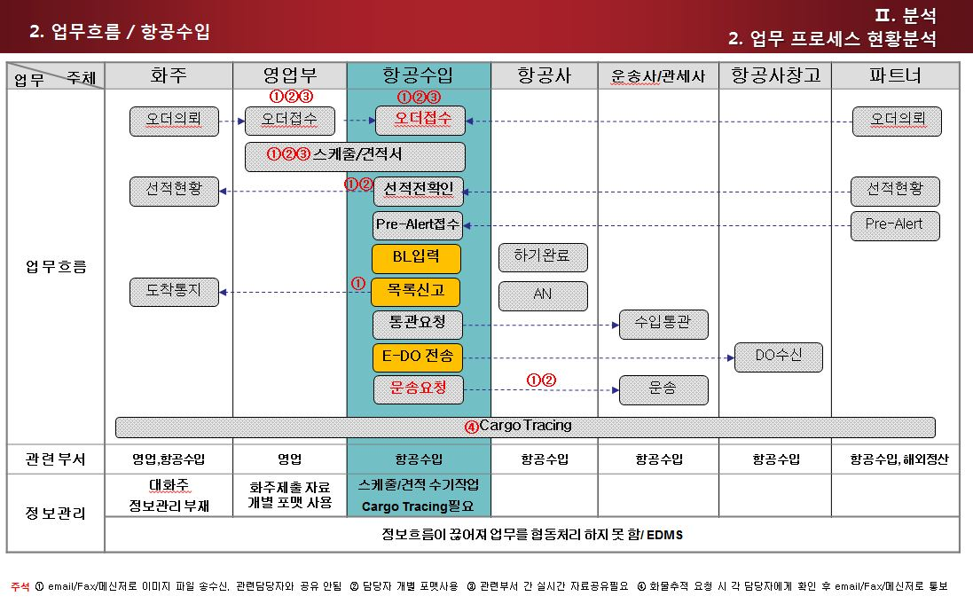
프로세스에 따른 업무처리 및 정보처리(항공수입)

1. 개요 | 본 지침서는 ELVIS를 통하여 자료를 입력/조회 하고 출력물을 산출함으로 항공수입 업무의 정확한 실행을 돕기 위함이다.
2. 범위 | 항공으로 수입되는 화물의 오더관리/BL생성/적하목록EDI/대금청구

3. 업무 | Off line 업무순서 | ELVIS화면 | 설명
1 | 오더입력 | 오더관리 | 수입화물에 대한 Detail을 화주로부터 입수하여 입력한다.(중량, 수량, size)
2 | 선적진행 |  | a. 해외파트너를 통해 Shipper의 담당자와 연락 후 정확한 선적정보 및 픽업 스케줄 체크한다. B. 현지에서 수출통관이 되면 Pre-alert를, HAWB, C/I, P/L을 입수한다.
3 | 통관진행 |  | a. 공항에 화물이 도착하면 하기신고와 반입신고를 한 다음 파트너로부터 입수 한 서류를 통해 수입통관을 진행한다. B. 해당 화물에 대한 수입필증 발급 및 화주에게 진행상황을 통보한다.
4 | AWB작성 | HAWB, MAWB | 입수 한 HAW, MAWB를 작성한다.
5 | 수출신고 오류처리 | 적하목록 정정신고 | 해외파트너가 전송한 적하목록 자료의 수정이 필요 한 경우 "수입적하목록정정"화면에서 입력하여 세관에 EDI신고 한다. 과태료 발생의 경우 적하목록, 사유서, C/I, P/L, HB/L, MB/L, 목적정정 신청서를 구비하여 세관에 제출한다.
6 | Freight Invoice | INVOICE | 해외파트너로부터 수취한 DEBIT NOTE를 토대로 항공운임 및 기타비용을 입력하여 FREIGHT INVOICE를 작성한다.
7 | 서류보관 | Document | 발행 된 B/L, 계산서, 보험증서등은 Document기능을 이용하여 서버에 이미지를 업로드 한다.
8 | 화물 Tracing | Tracking | 해외 파트너를 통해 도착지 통관, 배송에 문제가 없는지 최종 배송일 까지 확인하여 수출자에게 통지한다. Tracing 서비스를 제공 할 경우 화주는 Web에서 화물의 tracking정보를 조회 할 수 있다.
9 | IRRE 발생/처리보고서 |  | 특이/위법 및 협의사항등이 발견 될 경우 "IRRE발생/처리 보고서"를 작성하여 AEO총괄 책임자 및 세관장에게 보고한다.
10 | 지출결의서 작성 | 지출결의서 | 지급 할 운임이나 기타비용을 입력하여 지출결의서를 발행한다.

